Pregunta 5
REPORTE DE DEFECTOS

 | ID: |  | ESTADO: | PRIORIDAD: | SEVERIDAD:
 | 1

 | FECHA: |  | REPORTADO POR: | ASIGNADO A: | ENTORNO:
 |  |  |  |  | PROD

 | TITULO: | Llenar campo Apellido sin caracteres especiales

 | DESCRIPCIÓN: | En el campo apellido acepta caracteres especiales

 | PASOS PARA REPRODUCIR EL DEFECTO: | 1. | Estar en el formulario "Datos de Contacto"
 |  | 2. | Hacer click en el campo "Apellido"
 |  | 3. | Llenar el campo apellido con caracteres especiales: "+{+{'{+{'{'--"
 |  | 4.
 |  | 5.
 |  | 6.
 |  | 7.
 |  | 8.
 |  | 9.
 |  | 10.

 | RESULTADO ACTUAL: | No genera una alerta por ingresar caracteres especiales

 | RESULTADO ESPERADO: | Generar una alerta por haber ingresado caracteres especiales

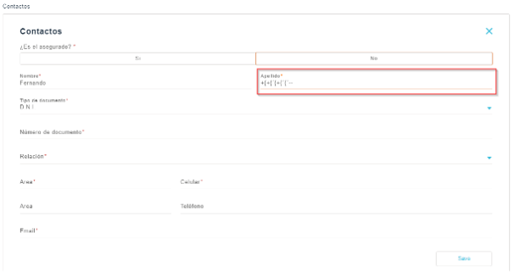
 | EVIDENCIA: | (pega la imagen acá)

